Волынов
GDP | Бюджет на армию | Столбец1 | Столбец2 | Столбец3 | Сигма X | Сигма Y | Степень свободы | Стд.откл х | Стд.откл y
1282.66 | 69.25 | 49.35 | -6.89 | 105.59 | 709.77911102 | 28.120068572 | 21 | 709.77911102 | 28.120068572
1363.71 | 66.42 | 52.40 | -3.84 | 108.64
2063.66 | 84.70 | 78.80 | 22.56 | 135.04 | Сред. X | Сред. Y | ТЕСТ | a | b
2297.13 | 88.31 | 87.61 | 31.37 | 143.85 | 987.75682609 | 38.222608696 | 19.979013954 | 0.96744240115 | 0.037716941367
2210.26 | 81.47 | 84.33 | 28.09 | 140.57
2051.66 | 70.24 | 78.35 | 22.11 | 134.59 | Ковариация | n | Уровень значимости
1524.92 | 58.72 | 58.48 | 2.24 | 114.72 | 19453.859327 | 23 | 0.05
1222.64 | 51.53 | 47.08 | -9.16 | 103.32
1660.85 | 56.18 | 63.61 | 7.37 | 119.85 | Коэф. кореляции |  | р значение | Значение очень маленькое, что говорит об очень слабой связи или ее отсутствии.
1299.71 | 43.53 | 49.99 | -6.25 | 106.23 | 0.97468926287 |  | 3.8304081138E-15
989.93 | 34.52 | 38.30 | -17.94 | 94.54
764.02 | 27.34 | 29.78 | -26.46 | 86.02
591.02 | 20.96 | 23.26 | -32.98 | 79.50 | Кф. детерминации |  | y = 85,8004 + (0,266181 * x) |  | Н₀: ϱ = 0
430.35 | 16.97 | 17.20 | -39.04 | 73.44 | 0.95001915915 |  |  |  | Н₁: ϱ ≠ 0
345.47 | 13.94 | 14.00 | -42.24 | 70.24 |  |  |  |  | Вывод: | так как р-значение меньше уровня значимости, то мы можем отвергнуть нулевую гипотезу
306.60 | 11.68 | 12.53 | -43.71 | 68.77 | Интерполяция | Возможно, нужно больше данных, также смущает ст откл
259.71 | 9.23 | 10.76 | -45.48 | 67.00 | 6.6249836062
195.91 | 6.47 | 8.36 | -47.88 | 64.60 | 150
270.96 | 7.96 | 11.19 | -45.05 | 67.43
404.93 | 17.58 | 16.24 | -40.00 | 72.48 | Экстерполяция | Возможно, нужно больше данных
391.72 | 15.83 | 15.74 | -40.50 | 71.98 | 17.940066016 |  |  | Точность альфа | t-знач | E | 90% интервал
395.54 | 12.74 | 15.89 | -40.35 | 72.13 | 450 |  |  | 0.9 | 1.7207429028 | 11.83451804 | -5.2095344341 | < | 6.6249836062 | < | 18.459501647
395.08 | 13.55 | 15.87 | -40.37 | 72.11 |  | Стандартная ошибка прогноза
 |  |  |  |  |  | 6.4675873902

 |  |  |  |  | Точки влияния
 |  |  |  |  | Отсутствуют

 |  |  |  |  | Выбросы
 |  |  |  |  | Отсутствуют: все точки находятся в рамках среднего отклонения

EgorB
X вес | Y рост |  | Х сред | Y сред |  | n | kf svobodi |  | t | 2.725890661
55 | 170 |  | 69.1 | 166.4 |  | 10 | 8 |  | 2.0571357962
30 | 120
90 | 187 |  | Уровень значимости |  |  |  | a | b
71 | 176 |  | 0.05 |  |  |  | 118.24843337 | 0.69683888038
122 | 181
44 | 132 |  | ковариация |  | sigma Х
64 | 189 |  | 500.4 |  | 26.797387932
78 | 164
88 | 193 |  |  |  | sigma Y
49 | 152 |  |  |  | 24.744022847

 |  |  | коэф кореалиации |  | стандарт отклон XY
 |  |  | 0.75466555779 |  | 663.07517925

 |  |  | p гипотезы
 |  |  | 0.073687085271 |  |  | 0.07 > 0.05 следовательно гипотезу не отвергаем

 | X вес | Y рост | y1 | y2 | y3
 | 55 | 170 | 156.57457179 | 107.08652609 | 206.06261748
 | 30 | 120 | 139.15359978 | 89.665554083 | 188.64164547
 | 90 | 187 | 180.9639326 | 131.47588691 | 230.45197829
 | 71 | 176 | 167.72399387 | 118.23594818 | 217.21203957
 | 122 | 181 | 203.26277677 | 153.77473108 | 252.75082247
 | 44 | 132 | 148.9093441 | 99.421298408 | 198.3973898
 | 64 | 189 | 162.84612171 | 113.35807602 | 212.3341674
 | 78 | 164 | 172.60186604 | 123.11382034 | 222.08991173
 | 88 | 193 | 179.57025484 | 130.08220914 | 229.05830053
 | 49 | 152 | 152.3935385 | 102.90549281 | 201.8815842

 | Точки влияния |  | 49 | 152 |  |  | КТ4 |  |  |  | КТ5
 |  |  | 88 | 193 |  |  | коэф дефекта | 0.56952010411
 |  |  | 55 | 170 |  |  | ошибка прогноза | 5.0242958678E-14
 |  |  | 30 | 120
 |  |  |  |  |  |  | t | E
 |  |  | h | w |  |  | 1.8595480375 | 0
 | интерполяция |  | 55 | 156.57457179
 | экстраполяция |  | 30 | 139.15359978 |  |  |  | 156,574571786659<156,574571786659<156,574571786659

Башиянц
Возраст и рост мальчиков до 10 лет
Возраст(a) | Рост(h) | y | y2 | y3 |  | a сред | h сред |  | n | ст свободы
7 | 110 | 120.59090909 | 85.45584502 | 155.72597316 |  | 6 | 114.72727273 |  | 11 | 9
9 | 134 | 132.31818182 | 97.183117747 | 167.45324589 |  | ковариация |  | сигма а | сигма h |  | коэф кореляции |  | тест статистика
5 | 111 | 108.86363636 | 73.728572293 | 143.99870043 |  | 38.7 |  | 2.5690465157 | 17.567532035 |  | 0.85748837908 |  | 4.9998998488
6 | 124 | 114.72727273 | 79.592208656 | 149.8623368
3 | 96 | 97.136363636 | 62.001299565 | 132.27142771 |  | уровень значимости
10 | 144 | 138.18181818 | 103.04675411 | 173.31688225 |  | 0.05
5 | 123 | 108.86363636 | 73.728572293 | 143.99870043
6 | 118 | 114.72727273 | 79.592208656 | 149.8623368
2 | 80 | 91.272727273 | 56.137663202 | 126.40779134 |  | Н₀: ϱ = 0 |  | p-value | 0.00073906892972 |  | вывод: | так как p-value меньше уровня значения, то нулевую гипотезу мы отклоняем
9 | 117 | 132.31818182 | 97.183117747 | 167.45324589 |  | Н₁: ϱ ≠ 0
4 | 105 | 103 | 67.864935929 | 138.13506407

 |  |  |  |  |  |  |  |  | a | b
 |  |  |  |  |  |  |  |  | 79.545454545 | 5.8636363636 |  | y=109.5823+5.8636*x

 |  |  |  |  |  |  |  |  | Точки выброса | нет
 |  |  |  |  |  |  |  |  | Точки влияния | нет | Наблюдаеммые точки данных находяться близко к другим точка, следавотельно точек влияния нет

 |  |  |  |  |  |  |  |  | Интерполяция | a | h
 |  |  |  |  |  |  |  |  |  | 4 | 103

 |  |  |  |  |  |  |  |  | Экстаполяция
 |  |  |  |  |  |  |  |  |  | 13 | 155.77272727
 |  |  |  |  |  |  |  |  |  | 1 | 85.409090909 | Неплохо, но высоковат...
 | кт4 |  |  |  | кт5
 | коэф дет |  |  |  | сумма a(x) |  |  | сумм кв a
 | 0.73528632025 |  |  |  | 66 |  |  | 462
 |  |  |  |  | сумма h |  |  | сумма ah
 | ст ошибка прогноза |  |  |  | 1262 |  |  | 7959
 | 9.5274722394
 |  |  |  |  | 11a+66b=1262
 | Е | t |  |  | 66a+462b=7959
 | 18.741387564 | 1.8331129327
 |  |  |  |  | матрица коэф |  |  | матр св чл
 | 84,2586124363949<103<121,741387563605 |  |  |  | 11 | 66 |  | 1262
 |  |  |  |  | 66 | 462 |  | 7959

 |  |  |  |  | определитель
 |  |  |  |  | 726

 |  |  |  |  | Обратная матр |  |  | Решение
 |  |  |  |  | 0.63636363636 | -0.090909090909 |  | 79.545454545
 |  |  |  |  | -0.090909090909 | 0.015151515152 |  | 5.8636363636

 |  |  |  |  | Они получились такие же, что и до этого

 | x1 | x2 | y
 | Возраст(a) | Вес(w) | Рост(h) | ha | hw | aw | a^2 | w^2 | h^2 | y
 | 7 | 18 | 110 | 770 | 1980 | 126 | 49 | 324 | 12100 | 110.3745043
 | 9 | 30 | 134 | 1206 | 4020 | 270 | 81 | 900 | 17956 | 133.00951748
 | 5 | 19 | 111 | 555 | 2109 | 95 | 25 | 361 | 12321 | 109.70860217
 | 6 | 22 | 124 | 744 | 2728 | 132 | 36 | 484 | 15376 | 115.95631391
 | 3 | 12 | 96 | 288 | 1152 | 36 | 9 | 144 | 9216 | 95.52324709
 | 10 | 40 | 144 | 1440 | 5760 | 400 | 100 | 1600 | 20736 | 151.08675055
 | 5 | 24 | 123 | 615 | 2952 | 120 | 25 | 576 | 15129 | 118.15826027
 | 6 | 20 | 118 | 708 | 2360 | 120 | 36 | 400 | 13924 | 112.57645067
 | 2 | 9 | 80 | 160 | 720 | 18 | 4 | 81 | 6400 | 89.275535358
 | 9 | 22 | 117 | 1053 | 2574 | 198 | 81 | 484 | 13689 | 119.49006452
 | 4 | 18 | 105 | 420 | 1890 | 72 | 16 | 324 | 11025 | 106.84075368

сумма | 66 | 234 | 1262 | 7959 | 28245 | 1587 | 462 | 5678 | 147872
ср знач | 6 | 21.272727273 | 114.72727273 | 723.54545455 | 2567.7272727 | 144.27272727 | 42 | 516.18181818 | 13442.909091
ст откл | 2.4494897428 | 7.9782762902 | 16.749984581

cov(h,a) | 35.181818182 | cov(h,w) | 127.16528926 | cov(a,w) | 16.636363636 |  |  |  | Dr | 1 | 0.85748837908 | 0.95157954927
r(ha) | 0.85748837908 | r(hw) | 0.95157954927 | r(aw) | 0.85128250352 |  |  |  | 0.023767394017 | 0.85748837908 | 1 | 0.85128250352
 |  |  |  |  |  |  |  |  |  | 0.95157954927 | 0.85128250352 | 1

b1 | b2 | a |  |  |  |  |  |  | Dr11 | 1 | 0.85128250352
1.1779168721 | 1.6899316199 | 71.710317035 |  |  |  |  |  |  | 0.2753180992 | 0.85128250352 | 1

y=71,7103170350047+1,17791687209279*a+1,68993161990096*w

 |  |  |  |  |  |  |  |  | R | 0.95586242171

Кучмар
h | w |  | y2 | y3
73.85 | 241.89 | 222.0290055 | 165.80859378 | 278.24941723
68.78 | 162.31 | 184.45439738 | 128.23398566 | 240.6748091
74.11 | 212.74 | 223.98067817 | 167.76026645 | 280.2010899
71.73 | 220.04 | 206.33156259 | 150.11115087 | 262.55197432
69.88 | 206.35 | 192.61374233 | 136.3933306 | 248.83415405
67.25 | 152.21 | 173.11262055 | 116.89220883 | 229.33303228
68.79 | 183.93 | 184.47796689 | 128.25755517 | 240.69837862
68.35 | 167.97 | 181.23938432 | 125.0189726 | 237.45979604
67.02 | 175.93 | 171.37624484 | 115.15583311 | 227.59665656
63.46 | 156.40 | 144.94882317 | 88.728411446 | 201.16923489
71.20 | 186.60 | 202.35834137 | 146.13792965 | 258.5787531
71.64 | 213.74 | 205.66262868 | 149.44221696 | 261.88304041
64.77 | 167.13 | 154.66559413 | 98.445182411 | 210.88600586
 |  |  | сигма h | сигма w | ковориация
h сред | w сред |  | 3.2231568602 | 28.110205862 | 77.066956261
69.29 | 188.25
 |  |  | коэффициент корреляции |  |  |  | Точки выброса: нет |  |  |  | Коэф дет. | E | t-значение
s(h) | s(w) |  | 0.85059483095 |  |  |  | Точки влияния: | 64.77 | 167.13 | нет | 0.72351156644 | 164.66691402 | 1.7958848187
3.2231568602 | 28.110205862 |  |  |  |  | тестовая статистика |  | 71.64 | 213.74 | нет
 |  |  |  |  |  | 5.3651343008 |  | 73.85 | 241.89 | нет | Станд. ош. | -0,849559676015758<163,817354346394<328,484268368804
a | b |  | уровень значимости |  |  |  |  | 68.78 | 162.31 | нет | 15.43820454
-325.79149545 | 7.4183159059 |  | 0.05 |  |  | степени свободы
 |  |  |  |  |  | 11
y = -325,791 + 7,418x |  |  | n |  | р-значение |  |  | h | w
 |  |  | 13 |  | 0.00022847283752 |  | интерполяция | 66 | 163.81735435

 |  |  |  |  |  |  | экстраполяция | 40 | -29.058859208
 |  |  | Н₀: ϱ = 0
 |  |  | Н₁: ϱ ≠ 0
 |  |  | Вывод: | так как р-значение меньше уровня значимости, то мы можем отвергнуть нулевую гипотезу

h cумм | w cумм | h^2 cумм | hw сумм
900.82 | 2,447.25 | 62,545.44 | 170503.55435

11a+900,82b=2 447,25
900,82a+62 545,44b=170503,5544

 |  |  |  |  |  |  | #NUM!

Пестрецов
Год | Проданных сигарет (млрд. штук) | Золотовалютные резервы России (млрд. $) |  |  |  |  |  | Сигма X | Сигма Y | n
1994 | 211.4 | 8.894 | 142.07120733 | -269.15261113 | 553.29502579 |  |  | 72.82165734 | 205.61190923 | 10 | Степень свободы | Стд.откл х |  | Стд.откл y
1996 | 212.7 | 17.207 | 142.41724324 | -268.80657522 | 553.6410617 |  |  |  |  |  | 8 | 72.82165734 |  | 205.61190923
1998 | 258.2 | 17.784 | 154.52849991 | -256.69531855 | 565.75231837 |  |  | Сред. X | Сред. Y |  | ТЕСТ
2000 | 359.1 | 12.456 | 181.38620975 | -229.83760871 | 592.61002821 |  |  | 330.06 | 173.6563 |  | 1.6589182669 | a | b
2002 | 383.5 | 36.622 | 187.8810375 | -223.34278096 | 599.10485596 |  |  |  |  |  |  | 85.800445575 | 0.26618146526
2004 | 373.6 | 76.938 | 185.245841 | -225.97797746 | 596.46965946 |  |  | Ковариация |  |  | Уровень значимости
2006 | 392.1 | 182.24 | 190.1701981 | -221.05362035 | 601.39401656 |  |  | 7575.1107689 |  |  | 0.05
2008 | 387.4 | 478.762 | 188.91914522 | -222.30467324 | 600.14296368
2010 | 364.9 | 426.281 | 182.93006225 | -228.29375621 | 594.15388071 |  |  | Коэф. кореляции |  |  | р значение
2012 | 357.7 | 479.379 | 181.0135557 | -230.21026276 | 592.23737416 |  |  | 0.50591803709 |  |  | 0.13571636648

 |  |  |  |  |  |  |  | p значение больше степени значимость, что указывает на возможную связь между этими событиями, хоть и очень маленькую. Нужно больше данных

 |  |  |  |  |  | y = 85,8004 + (0,266181 * x)

 |  |  |  | Н₀: ϱ = 0
 |  |  |  | Н₁: ϱ ≠ 0

 |  |  |  | Точки влияния: отсутствуют, все значения находятся в диапазоне от 200-400 по x и 0-500 по y, точки между 350-400 по х и 400-500 по у трудно назвать таковыми, скорее небольшие выбросы

 |  |  |  | Выбросы: все точки находятся в рамках среднего отклонения, из чего можно сказать, что выбросы отсутствуют.

 |  |  |  | Интерполяция: |  | 125.72766536
 |  |  |  |  | 150
 |  |  | Может быть правдой, однако из-за большого среднего отклонения и малого кол-ва данных трудно что-либо утверждать

 |  |  |  | Экстерполяция: |  | 205.58210494
 |  |  |  |  | 450
 |  |  | Опять же, возможно, такие данные и встретятся, но точно так же это может быть и 300, и 100, что получается из-за недостатка данных.

 |  |  |  | кф. детерминации |  | 0.25595306026

 |  |  |  | стд.ошибка прогноза: |  | 258.9600449

 |  |  |  | альфа | 0.9
 |  |  |  | t | 1.8595480375
 |  |  |  | E | 878.42317329

 |  |  |  |  | Интервал
 |  |  | -752.69550793 | < | 125.72766536 | < | 1004.1508387

 |  |  |  |  |  |  |  |  |  |  |  | #NUM!

Колонин
 | КТ2 |  | https://ithub.bulgakov.app/lessons/35709
 | По выборке двухмерной случайной величины (n >=10):

 | 1) вычислить точечную оценку коэффициента корреляции; |  |  |  |  |  | +

 | 2) проверить гипотезу об отсутствии корреляционной зависимости; |  |  |  |  |  |  | +

 | 3) построить диаграмму рассеивания |  |  |  |  | +

 |  |  |  |  |  |  |  |  |  | date | x | y | Ср. лин | Ниж. гран | Верх. гран
 |  |  |  |  |  |  |  |  |  | Дата | Затраты на рекламу тыс. руб. | Величина продаж тыс. руб. | Оранжевая | Серая | Желтая | Сигма Х | Сигма Y |  | Степень свободы
 |  |  |  |  |  |  |  |  |  | Декабрь | 5546 | 145214 | 147746.74407 | 97063.728232 | 198429.75992 | 1883.9462853 | 25341.507921 |  | 10
 |  |  |  |  |  |  |  |  |  | Январь | 6548 | 151589 | 158100.94954 | 107417.93369 | 208783.96538
 |  |  |  |  |  |  |  |  |  | Февраль | 7585 | 162986 | 168816.82884 | 118133.813 | 219499.84468 | Ковариация |  |  | альфа - ур. значимости
 |  |  |  |  |  |  |  |  |  | Март | 1452 | 105289 | 105441.23792 | 54758.222081 | 156124.25377 | 36676348.379 |  |  | 0.05
 |  |  |  |  |  |  |  |  |  | Апрель | 4852 | 142458 | 140575.26843 | 89892.252592 | 191258.28428
 |  |  |  |  |  |  |  |  |  | Май | 8200 | 179000 | 175171.95495 | 124488.93911 | 225854.97079 | Затраты рекламу сред. |  |  | Продажи сред. |  | Тест статистики
 |  |  |  |  |  |  |  |  |  | Июнь | 4603 | 136782 | 138002.21738 | 87319.201534 | 188685.23322 | 5845.8333333 |  |  | 150845.08333 |  | 3.7947073258
 |  |  |  |  |  |  |  |  |  | Июль | 6200 | 125000 | 154504.87818 | 103821.86234 | 205187.89402
 |  |  |  |  |  |  |  |  |  | Август | 6780 | 140000 | 160498.33044 | 109815.3146 | 211181.34628 | Коэф. кореляции r |  |  | p-значение
 |  |  |  |  |  |  |  |  |  | Сентябрь | 5244 | 174023 | 144626.01548 | 93942.999639 | 195309.03132 | 0.76821913348 |  |  | 0.0035161584613
 |  |  |  |  |  |  |  |  |  | Октябрь | 4890 | 147800 | 140967.94289 | 90284.927051 | 191650.95874
 |  |  |  |  |  |  |  |  |  | Ноябрь | 8250 | 200000 | 175688.63187 | 125005.61603 | 226371.64771
 |  |  |  |  |  |  |  |  |  | #NUM!
 |  |  |  |  |  |  |  |  |  | Размер выборки n
 |  |  |  |  |  |  |  |  |  | 12
 |  |  |  |  |  |  |  |  |  |  |  |  |  |  | Вывод: p-значение значительно больше уровня значимости
 |  |  |  |  |  |  |  |  |  |  |  |  |  |  | Это указывает на сильную связь между этими величинами.

 | КТ3 |  | Регрессия и прогнозы |  |  |  |  |  |  |  |  |  |  |  | Сред. X | Сред. Y |  | Стд. откл х | Стд. откл y
 |  |  | https://ithub.bulgakov.app/lessons/35710 |  |  |  |  |  |  |  |  |  |  |  | 5845.8333333 | 150845.08333 |  | 1883.9462853 | 25341.507921
 | 4) приблизительно нарисовать линию регрессии.

 |  |  |  |  |  |  |  |  |  |  |  |  |  |  | a |  | b |  | y = a + (b * x)
 |  |  |  |  |  |  |  |  |  |  |  |  |  |  | 90436.940187 |  | 10.333538386
 | 6) построить линию полученного уравнения на той же диаграмме. |  |  |  |  |  |  |  |  |  | Мои гипотезы?
 |  |  |  |  |  |  |  |  |  |  | Н₀: ϱ = 0
 | 7) провести анализ выбросов и точек влияния |  |  |  |  |  |  |  |  |  | Н₁: ϱ ≠ 0
 |  |  |  |  |  |  |  |  |  |  |  | Точки влияния: отсутствуют. Наблюдаеммые точки данных находяться близко к другим точка, следавотельно точек влияния нет
 | 8) сделайте интерполярный и экстраполярный прогноз

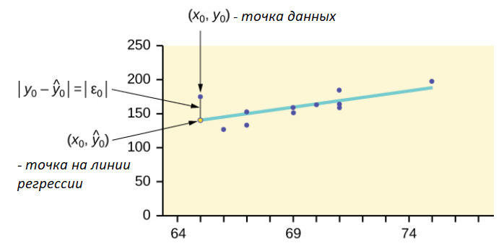
 |  |  |  |  |  |  |  |  |  |  |  | Выбросы: Выбросы отсутствуют. Все точки находятся в рамках среднего отклонения, видно из графика

 |  |  |  |  |  |  |  |  |  |  |  |  |  |  | Интерполяция | 121437.55534
 |  |  |  |  |  |  |  |  |  |  |  |  |  | Взято на глаз из диапозона данных по оси х | 3000
 |  |  |  |  |  |  |  |  |  |  |  | Может быть правдой, однако из-за маленького размера выборки n = 12, сложно что-либо утверждать

 |  |  |  |  |  |  |  |  |  |  |  |  |  |  | Экстерполяция | 95603.70938
 |  |  |  |  |  |  |  |  |  |  |  |  |  | Взято на глаз из вне диапозона данных по оси х | 500
 |  |  |  |  |  |  |  |  |  |  |  | Может быть правдой, однако из-за маленького размера выборки n = 12, сложно что-либо утверждать

 |  |  |  | https://jamboard.google.com/d/1IOrSTsaddk6GF4BeDGIiPmaXg7ruEi98VTvptgWwKJg/viewer?f=1
 |  |  |  | https://ithub.bulgakov.app/lessons/35710
 | КТ4 |  | Оценка надёжности прогнозов
 |  |  |  |  |  |  |  |  |  |  | Рассчитывается, как коэф кореляции в квадрате
 | 9) вычислить коэффициент детерминации |  |  |  |  |  | r**2 |  | + | 9) | Коэфициент детерминации r**2 | 10) | Стандартная ошибка прогноза s
 |  |  |  |  |  |  |  |  |  |  | 0.59016063704 |  | 17015.144046
 | 10) найти стандартную ошибку прогноза |  |  |  |  |  | пер. s |  | +

 | 11) найти 90% интервал предсказания для х из пункта 8) |  |  |  |  |  | Подставлю альфа = 0.9

 |  |  |  |  |  |  |  |  |  |  | 11)
 |  |  |  |  |  |  |  | Точность альфа a |  |  | t-значение |  | E
 |  |  |  |  |  |  |  | 0.9 |  |  | 1.8124611228 |  | 43146.889393

 |  |  |  |  |  |  |  |  |  |  |  | Использую интерполяцию Y и E значение
 |  |  |  |  |  |  |  |  |  |  | 90% интервал предсказания

 |  |  |  |  |  |  |  |  |  | 78290.665951 | < | 121437.55534 | < | 164584.44474

 |  |  |  |  |  |  |  |  |  |  |  |  |  |  |  | Заметки с урока

 |  |  |  |  |  |  |  |  |  |  |  |  |  |  |  | данные из примера темы регрессия и прогнозы
 |  |  |  |  |  |  |  |  |  |  |  |  |  |  |  | 11 студентов

 |  |  |  |  |  |  |  |  |  |  |  |  |  |  |  | Посчитать коэф. самостоятельно
 |  |  |  |  |  |  |  |  |  |  |  |  |  |  |  | xi yi

 |  |  |  |  |  |  |  |  |  |  |  |  |  |  |  | Метод наименьших квадратов
 |  |  |  |  |  |  |  |  |  |  |  |  |  |  |  | Составить систему ур.

 |  |  |  |  |  |  |  |  |  |  |  |  |  |  |  | =====
 |  |  |  |  |  |  |  |  |  |  |  |  |  |  |  | Решить систему с нашими данными
 |  |  |  |  |  |  |  |  |  |  |  |  |  |  |  | Получить a и b
 |  |  |  |  |  |  |  |  |  |  |  |  |  |  |  |  |  |  |  | Подойдет Крамер или |  | Подсчёт определителей
 |  |  |  |  |  |  |  |  |  |  |  |  |  |  |  |  |  |  |  | метод обратной матрицы

 |  |  |  |  |  |  |  |  |  |  |  | Сумма затрат на рекламу x | Сумма продаж y |  |  |  |  |  |  | Прикрепить в метод квадратов
 |  |  |  |  |  |  |  |  |  |  |  | 70150 | 1810141

 |  |  |  |  |  |  |  |  |  |  |  | Сумма квадратов затрат x | Сумма x*y
 |  |  |  |  |  |  |  |  |  |  |  | 449126998 | 10985222428

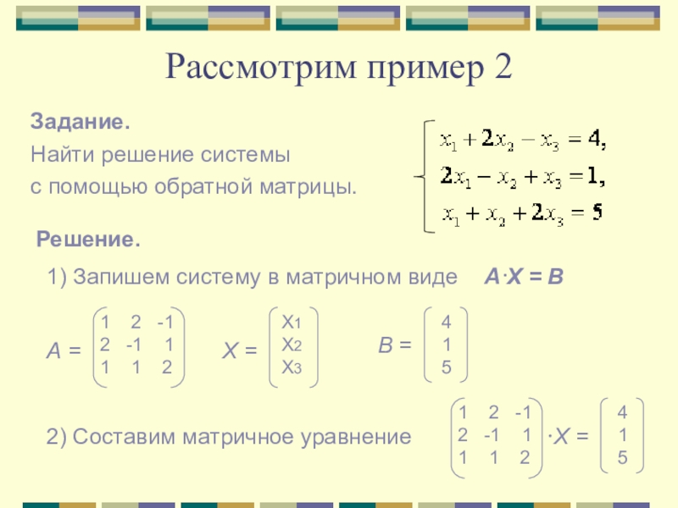
 |  |  |  |  |  |  |  | Формулы для системы |  |  |  | Решение системы с моими коэф |  | Решаю методом обратной матрицы
 |  |  |  |  |  |  |  | n * a + сумма x * b = сумма y |  |  |  | 12 a + 70150 b = 1810141
 |  |  |  |  |  |  |  | сумма x * a + сумма квадратов x * b = сумма произведений x * y |  |  |  | 70150 a + 449126998 b = 10985222428

 |  |  |  |  |  |  |  |  |  | Матрица Коэфициентов |  |  | Свободные члены
 |  |  |  |  |  |  |  |  |  | 12 | 70150 |  | 1810141
 |  |  |  |  |  |  |  |  |  | 70150 | 449126998 |  | 10985222428

 |  |  |  |  |  |  |  |  |  | Определитель матрицы

 |  |  |  |  |  |  |  |  |  | 468501476

 |  |  |  |  |  |  |  |  |  | Обратная матрица |  |  | Решение системы
 |  |  |  |  |  |  |  |  |  | 0.95864585494 | -0.00014973271931 |  | 90436.940187
 |  |  |  |  |  |  |  |  |  | -0.00014973271931 | 2.5613579924E-08 |  | 10.333538386

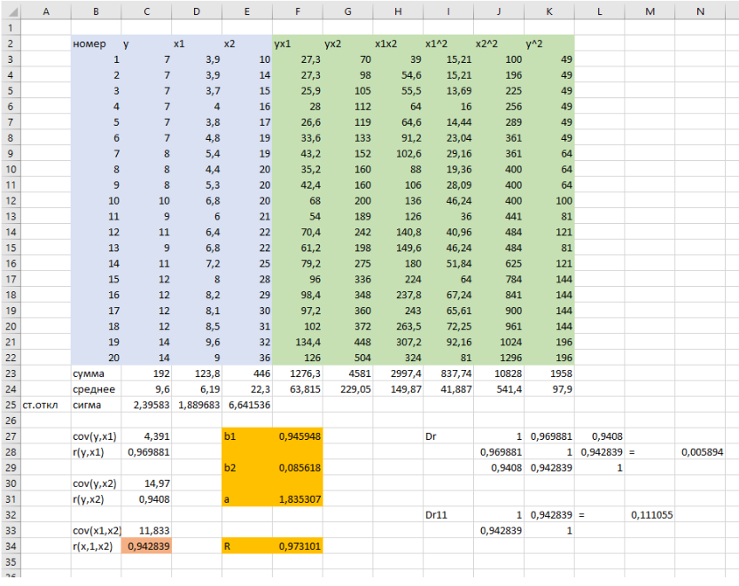

Эконометрика КТ5 Добавить x2 (К примеру число маркетологов) в мои данные. Сделать рассчёт уровнения множественной регресии, как мы делали на паре. Посчитаю коэф. кореляции для ещё 1 доп. переменной. |  |  |  |  |  |  |  |  | Прикрепить в |  | https://ithub.bulgakov.app/lessons/35714

 |  |  |  |  |  |  |  |  | Полезная инструкция |  | http://www.reshebnik.ru/www/econometrica/econometrica2.pdf
 |  |  |  |  |  |  |  |  | стр.25 - теория
 |  |  |  |  |  |  |  |  | стр.33 - ручной расчет (делает с помощью Excel)
 |  |  |  |  |  |  |  |  | стр.44 - расчёт используя пакет анализа

 |  |  | y^2 | x1^2 | x2^2 |  |  |  |  | date | y | x1 | x2 |  | yx1 | yx2 | x1x2
 |  |  | Величина продаж тыс. руб. ^2 | Затраты на рекламу тыс. руб. ^2 | Число маркетологов ^2 |  |  |  |  | Дата | Величина продаж тыс. руб. | Затраты на рекламу тыс. руб. | Число маркетологов |  | - | - | -
 |  |  | 21087105796 | 30758116 | 1 |  |  |  |  | Декабрь | 145214 | 5546 | 1 |  | 805356844 | 145214 | 5546
 |  |  | 22979224921 | 42876304 | 1 |  |  |  |  | Январь | 151589 | 6548 | 1 |  | 992604772 | 151589 | 6548
 |  |  | 26564436196 | 57532225 | 4 |  |  |  |  | Февраль | 162986 | 7585 | 2 |  | 1236248810 | 325972 | 15170
 |  |  | 11085773521 | 2108304 | 1 |  |  |  |  | Март | 105289 | 1452 | 1 |  | 152879628 | 105289 | 1452
 |  |  | 20294281764 | 23541904 | 1 |  |  |  |  | Апрель | 142458 | 4852 | 1 |  | 691206216 | 142458 | 4852
 |  |  | 32041000000 | 67240000 | 16 |  |  |  |  | Май | 179000 | 8200 | 4 |  | 1467800000 | 716000 | 32800
 |  |  | 18709315524 | 21187609 | 9 |  |  |  |  | Июнь | 136782 | 4603 | 3 |  | 629607546 | 410346 | 13809
 |  |  | 15625000000 | 38440000 | 9 |  |  |  |  | Июль | 125000 | 6200 | 3 |  | 775000000 | 375000 | 18600
 |  |  | 19600000000 | 45968400 | 25 |  |  |  |  | Август | 140000 | 6780 | 5 |  | 949200000 | 700000 | 33900
 |  |  | 30284004529 | 27499536 | 16 |  |  |  |  | Сентябрь | 174023 | 5244 | 4 |  | 912576612 | 696092 | 20976
 |  |  | 21844840000 | 23912100 | 16 |  |  |  |  | Октябрь | 147800 | 4890 | 4 |  | 722742000 | 591200 | 19560
 |  |  | 40000000000 | 68062500 | 36 |  |  |  |  | Ноябрь | 200000 | 8250 | 6 |  | 1650000000 | 1200000 | 49500
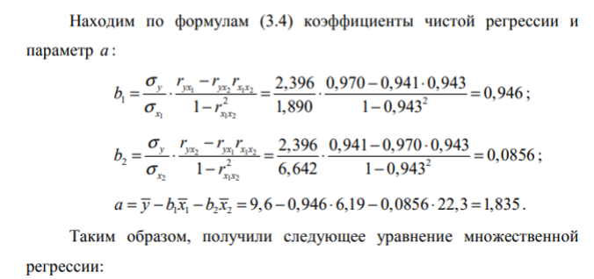
 |  | Сумма | 280114982251 | 449126998 | 135 |  |  |  |  | Сумма | 1810141 | 70150 | 35
 |  | Среднее Ар. | 23342915188 | 37427249.833 | 11.25 |  |  |  |  | Среднее Ар. | 150845.08333 | 5845.8333333 | 2.9166666667
 |  |  |  |  |  |  |  |  |  | СИГМА Ст. откл или средне квадратичное откл | 24262.646635 | 1803.7412431 | 1.6562172429
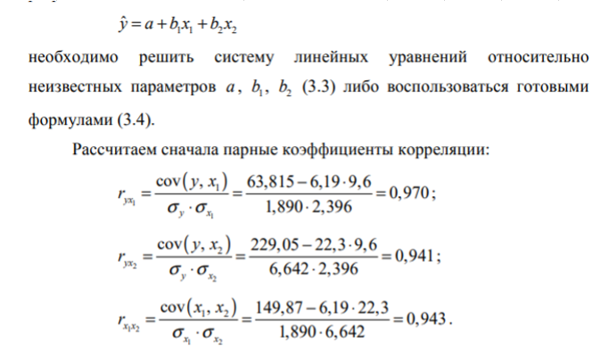
 |  |  |  |  |  |  |  |  |  | * | * | * | *

 |  |  |  |  |  |  |  |  |  | Cov (y, x1) | 36676348.379 |  | b1 | 36676282.365
 |  |  |  |  |  |  |  |  |  | R (y, x1) | 2726604.5297

 |  |  |  |  |  |  |  |  |  | Cov (y, x2) | 25416.55303 |  | b2 | -60378724427
 |  |  |  |  |  |  |  |  |  | R (y, x2) | 1.734985223

 |  |  |  |  |  |  |  |  |  | Cov (x1, x2) | 1646.2575758 |  | a | -38298670237
 |  |  |  |  |  |  |  |  |  | R (x1, x2) | 1.5116138157
 |  |  |  |  |  |  |  |  |  |  |  |  | Полученное уравнение регрессии
 |  |  |  |  |  |  |  |  |  |  |  |  | y^=a+b1*x1+b2+x2 |  | Формула получения прогнозируемого y

 |  |  |  |  |  |  |  |  |  |  |  |  | Dr | 1 | 2726604.5297 | 1.734985223
 |  |  |  |  |  |  |  |  |  |  |  | det Dr = | -7.4343579598E+12 | 2726604.5297 | 1 | 1.5116138157
 |  |  |  |  |  |  |  |  |  |  |  |  |  | 1.734985223 | 1.5116138157 | 1

 |  |  |  |  |  |  |  |  |  |  |  |  | Dr1 | 1 | 1.5116138157
 |  |  |  |  |  |  |  |  |  |  |  | det Dr1 = | -1.2849763279 | 1.5116138157 | 1

 |  |  |  |  |  |  |  |  |  |  |  |  | R
 |  |  |  |  |  |  |  |  |  |  |  |  | #NUM!

 |  |  |  |  |  |  |  |  |  |  | 78290,6659509791<121437,555344048<164584,444737116

